List1
 | MSI GeForce RTX 2080Ti GAMING X TRIO

Popis Produktu
Společnosti MSI přináši na trh svou extrémně výkonnou herní grafickou kartu ze série GAMING TRIO.
Poháněný NVIDIA Turing GPU architekturou a revoluční RTx platfornou, umělou inteligenci a programovatelné stínování.
Tato varianta nabízí 11 GB DDR6 paměti.
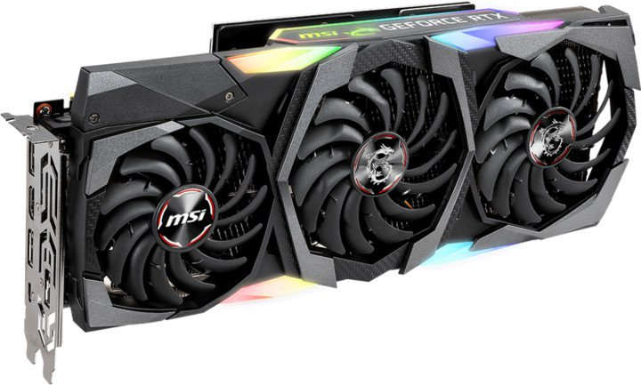

Chlazení
Karta využívá 3 zbrusu nové TORX 3.0 ventilátory. Dvě kuličková ložiska dávají unikátní ventilátorům TORX 3.0. rychlost.
Navíc jsou téměř neslyšné i při maximální zátěži. Pasivní chladič byl vytvořen za použití průlomových aerodynamických technik, kteŕe umožňují efektivní odvod tepla.


Klíčové vlastnosti
Jedná se o éxtrémně výkonnou herni grafickou kartu. Je ideální na hraní vitruální reality. Pro připojení k základní desce vyžaduje PCIe 3.0x16 slot. Grafický Procesor využívá architektura Turing.
Byla použita paměť typu GDDR6. 352-bit sběrnice, Karta nabízí 1x HDMI, 3x DisplayPort a 1x USB typ-C konektor. Z použitých a podporovaných technologií karta nabízí: OpenGL 4.5, DirectX 12, VR Ready, NVIDIA Ansel, NVIDIA SLI, NVIDIA G-SYNC a HDR

